视频翻译
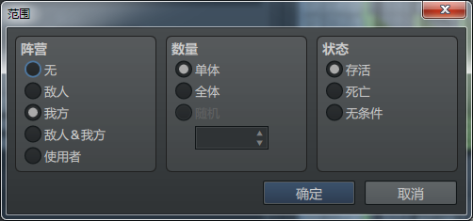
 | #6 Items&Equips Core
在我们开始冒险之前，让我们先检查一下我们的物品栏吧！ | Let's check over our inventory before we begin our adventure!
嗯，这里有一些物品，但是他们对自己的说明不多。 | Hmmm, there's some items here, but they don't explain too much about themselves.
帮助描述非常简短。我们还遗漏了哪些细节？ | The help description is extremely brief. What other details are we missing here?
让我们暂时先不要担心这一点，而是装备我们自己。 | Let's not worry about that for now and equip ourselves instead.
哦太好了！我们这里有四个附件插槽！ | Oh nice! We've got four Accessory slots here!
让我们来装备所有的力量石！ | Let's equip ALL of the Power Stones!
哈？我不是有十个吗？ | Huh? Didn't I have ten?
尽管它们都被称为“附件”插槽，但它们似乎匹配了不同类型的物品。 | Despite them all being called "Accessory" slots, they seem to equip different types of items.
没有什么是插件无法修复的。现在是时候安装VisuStella MZ物品和装备核心了！ | It's nothing a plugin can't fix. It's time to install the VisuStella MZ Items & Equips Core!
物品和装备核心是第1层插件，因此将其与列表中的其他第1层插件放在一起。 | Items & Equips Core is a Tier 1 plugin so place it together with the other Tier 1 plugins in the list.
现在插件已经安装好了，让我们来看看有什么不同！ | Now that the plugin is installed, let's take a look at what's different!
有NEW!标签，用于向玩家指示该队伍最近获得了那些物品。 | There are NEW! labels that indicate to the player which items the party has recently acquired.
在顶部还有一堆类别，用来对不同的物品进行分类！ | Also a bunch of categories at the top to sort out the different items,too!
右侧的这个窗口显示所选中物品的详细信息。 | This window on the right displays the details of the item being selected.
它可以显示物品的目标、速度、准确度等。 | It displayes the item's targets, speed, accuracy, and more.
令人印象深刻！让我们来看看装备菜单是如何改变的。 | Impressive! Let's take a look at how the equip menu changed.
首先，让我们看看同名的装备插槽类型是否可以装备相同的物品。 | First things first, let's check to see if same-named equip slot types can equip the same items.
它们可以！是时候装备所有的力量石了！每个插槽装一个。 | They can! Time to equip ALL OF THE POWER STONES! EVERY.SINGLE.ONE.
甚至还有一个快捷键可以快速卸下所选物品！大大节省了时间！ | There's even a shortcut key to quickly unequip the selected item! A huge time saver!
左侧的参数窗口也显示了有关属性数据更改的更多信息！ | The parameter window on the left also displays more information about the stat changes,too!
既然我们在这里，我们就来看看商店菜单的变化。 | Since we're here, let's also take a look at how the shop menu has changed.
哦？有些物品的颜色不同！ | Oh? Some of the items are colored a different way!
这些不同的颜色可以用来帮助区分稀有度和类型！ | These different colors can be used to help differentiate rarities and types!
看看商店中的装备是什么样的？ | How does the shop look for equipment?
默认的RPG Maker MZ商店只显示一个属性比较。 | The default RPG Maker MZ shop only show one state comparison.
安装了这个新插件后，所有的属性数据比较都会显示出来！ | All of the stat comparisons are shown with this new plugin installed!
顺便说一句，还记得在RPG Maker中建一个商店有多繁琐吗？ | By the way, remember how tedious it is to set up a shop in RPG Maker?
添加一个物品可能就要点好几次鼠标。 | Adding a single item can result in several mouse clicks.
如果建一个满是物品的商店，会让《无尽的饼干》感到羞愧。 | Making a shop full of items would put Cookie Clicker to shame.
那段时间本可以花在（等等）… | That time could have been spent on (etc etc)...
然而，物品和装备核心给你提供了一个插件指令，可以将物品、武器和盔甲批量添加到商店中。 | The Item & Equip Core, however, gives you a Plugin Command that adds batches of items, weapons, and armors into the shop.
通过智能过滤器、黑名单和白名单，您可以快速创建大量商品，而无需过大量点击。 | Through smart filters,blackists, and whitelists, you can quickly create large shops of items without a plethora of clicks.
现在，整个商店的物品栏都被填满了！这些只是物品和装备核心可以为您的游戏做的几件事！ | Now,an entire shop's inventory is populated! These are just a few of the things Items & Equips Core can do for your game!
在下一个视频中，我们将讨论技能和状态核心插件！ | For the next video, we'll be talking about the Skills & States Core plugin!

Note标签
General 通用
<Max: x> | 该物品，可以保留的最大数量。 | 道具、武器、防具
<Color: x> <Color: #rrggbb> | 设置对象的颜色。 x：系统颜色 rrggbb：RGB颜色 | 道具、武器、防具、技能
<Category: x> | 设置类别（以便将其在指定的类别列表中显示。） 类别列表：插件参数 → Item Categories → Category List | 道具、武器、防具
<Categories> x x </Categories> | 将物品设置到多个类别中 | 道具、武器、防具 | 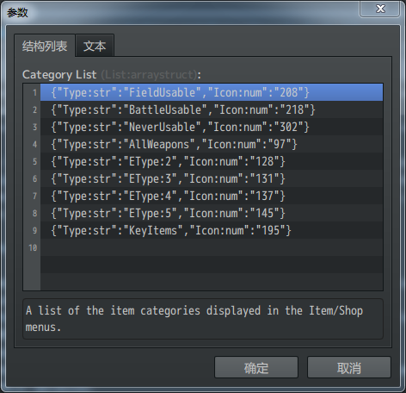
<Conserve: x%> | 使该物品在使用时不消耗该物品的几率为x%。 x：数字。表示成功保存道具的百分比。 若物品无法消耗，则保存几率为100% | 道具
<ID Sort Priority: x> | 用于Scene_Item、Scene_Equip、Scene_Bartle和Scene_Shop的销售选项（仅在销售时） 将物品、武器或盔甲的ID排序优先级更改为“x”。 ·默认优先级为“50” ·具有较高优先级值的物品、武器和盔甲将在列表中排序得更高，而较低的值将在列表上排序得更低。 | 道具、武器、防具
Item Accessibility Notetags 物品 可访问性
<Enable Switch: x> <Enable All Switches: x,x,x> <Enable Any Switches: x,x,x> | 开关x打开，才可以使用 All：所有开关打开，才可以使用。 Any：任一开关打开，就可以使用。 | 道具 | <JS Item Enable> code code enabled = code; </JS Item Enable> enable：返回值 true/false user：使用者 item：道具
<Disable Switch: x> <Disable All Switches: x,x,x> <Disable Any Switches: x,x,x> | 开关x打开，将被禁用 All：所有开关打开，才会被禁用。 Any：任一开关打开，就会被禁用。 | 道具
Equipment Notetags 装备
<Equip Slots> slotName slotName slotName </Equip Slots> | 更改 该职业的 任何角色 的装备槽加载。 slotName：数据库 → 类型 → 装备类型 可以根据需要，插入或删除 多个装备类型 | 职业
<param: +x> <param: -x> | 更改装备的基本参数值。 param：MaxHP、MaxMP、ATK、DEF、MAT、MDF、AGI、LUK 只能更改base参数，不能更改X参数、S参数 或任何自定义参数。 | 武器、防具
<Equip Copy Limit: x> | 设置角色可以佩戴此装备的最大副本数。 x：数量限制。 这可以使用事件命令和/或脚本调用绕过。 示例： 如果某戒指，有一个<Equip Copy Limit: 1>标签，则角色任何时候都只能装备一个这样的戒指（哪怕有更多的戒指插槽） | 武器、防具
<Equip Weapon Type Limit: x> | 装备武器类型限制。这可以使用事件命令和/或脚本调用绕过。 示例：如果剑和匕首上都有 <Equip Weapon Type Limit: 1> 标签， 那么，双持战士，只能装备一把剑和一把匕首，不能装备两把剑或两把匕首。 | 武器
<Equip Armor Type Limit: x> | 装备防具类型限制。这可以使用事件命令和/或脚本调用绕过。 示例：手套上有 <Equip Armor Type Limit: 2>标签 那么，因为手套的防具类型是 "Glove"，所以，不能同时装备超过两个手套装备。（可能举例拿俩盾牌更合适？） | 防具
<Party Artifact> <Troop Artifact> <Stackable Party Artifact> <Stackable Troop Artifact> | 这种防具无法装备。然而，仅仅是在队伍的库存（背包）里，它的参数奖励和特性将在整个队伍或敌群中生效（取决于标签） 添加两个标签以影响两个组（队伍、敌群）。 普通版：无论玩家队伍中有多少个，只生效1次。 堆叠版：根据库存中的个数，将奖励和特性多次堆叠。 物品在战斗测试的设置阶段不会生效。如果要添加物品，请手动添加。 | 防具
<Equip For Class Only: x> <Equip For Classes Only: x, x, x> <Equip For Class Only: name> <Equip For Classes Only: name, name, name> | 这件装备只能由以“x”为主职业的角色佩戴。 如果列出了多个职业，则要求至少其中一个职业，是角色的主职业。 x：职业ID name：职业名称 | 武器、防具
<Equip Requirements> requirement requirement requirement </Equip Requirements> | 定义角色需要满足的要求。 【requirement】 param > x param >= x param === x param <= x param < x param可替换为：'level', 'maxhp', 'maxmp', 'atk', 'def', 'mat', 'mdf', 'agi', or 'luk' learned skill: x learned skill: name 需要角色学会某个技能。 x：技能id。name：技能名（多个同名技能，将优先ID最高的那个） switch: x 需要某个开关为开启状态 | 武器、防具 | 【示例A】 <Equip Requirements> level >= 20 </Equip Requirements> - 需要角色至少达到20级 【示例B】 <Equip Requirements> atk >= 50 def <= 50 </Equip Requirements> - 需要攻击力>=50 - 需要防御力<=50
<Added EType: x> <Added ETypes: x, x, x> | 只适用于防具，不适用于武器！！ 允许一个防具属于多个ET类型。意味着手套可以作为“护手”或“饰品” x：ETypes的ID数字。（数据库 - 装备类型） | 防具
<Cursed> | 【诅咒】如果装备了这种武器或防具，玩家在净化之前无法手动移除。 ·要移除它，必须通过事件命令、脚本调用，或通过该插件提供的Purify（净化）相关插件命令来完成。 ·一旦净化，武器或防具将变得没有装备，除非它有净化的转变。 ·如果新转化的武器/防具是可装备的，它将保留在角色的装备槽中。 ·如果使用了VisuMZ_2_WeaponSwapSystem，武器不能被诅咒。 | 武器、防具
<Purify Transform: id> <Purify Transform: name> | 【净化转换】如果这个标签出现在【诅咒】的武器或防具上，那么当角色接受净化后，武器或盔甲将变成不同的物品。 id： 净化后转化的武器/防具id name：净化后转化的武器/防具名称 武器只能转化为武器。防具只能转化为防具。 | 武器、防具
<JS Parameters> MaxHP = code; MaxMP = code; ATK = code; DEF = code; MAT = code; MDF = code; AGI = code; LUK = code; </JS Parameters> | 使用JavaScript根据用于计算其值的代码来确定基本参数的值。 变量'MaxHP'、'MaxMP'、'ATK'、'DEF'、'MAT'、'MDF'、'AGI'和'LUK'用于确定参数的最终值。此变量区分大小写。 如果参数不存在，则其值将被视为+0。 【警告】如果你试图根据一个完整的参数值计算一个值， 比如“ATK = user.atk * 0.10”，它会中断并导致无限循环。请改用基本参数值。 | 武器、防具
Status Window Notetags 状态窗口
<Status Info> key: data key: data key: data </Status Info> | 如果您不喜欢显示的生成数据，可以使用此notetag更改它以显示所需的内容。 技能和道具的 key： - Consumable 消耗品 - Quantity 数量 - Occasion 场合 - Scope 范围 - Speed 速度 - Success Rate 成功率 - Repeat 重复 - Hit Type 命中类型 - Element 元素 - Damage Multiplier 伤害系数 - HP Recovery HP 恢复 - MP Recovery MP 恢复 - TP Recovery TP 恢复 - HP Damage HP 伤害 - MP Damage MP 伤害 - TP Damage TP 伤害 - User TP Gain 使用者TP增益 - Added Effects 添加效果 - Removed Effects 移除效果 —————————————————————————————————————— 武器和防具的 key： - 'MaxHP', 'MaxMP', 'ATK', 'DEF', 'MAT', 'MDF', 'AGI', or 'LUK' - 使用VisuMZ_0_CoreEngine: - 'HIT', 'EVA', 'CRI', 'CEV', 'MEV', 'MRF', 'CNT', 'HRG', 'MRG', 'TRG' - 'TGR', 'GRD', 'REC', 'PHA', 'MCR', 'TCR', 'PDR', 'MDR', 'FDR', 'EXR' - 仅当装备的Draw Style设置为 "classic" 或 "double"时，才相关。 data：要直观显示的文本数据。可使用文本代码。 这只会影响已经可见的信息条目，不会使其他类别突然出现。 为明确"Damage Multiplier"和"HP Recovery"/"HP Damage": ·"Damage Multiplier" 是指由伤害公式确定的数值。 ·"HP Recovery"/"HP Damage" 是指"生命值恢复"数据库效果。 ·同样，如果伤害公式类型是处理MP恢复/伤害，则同样适用于"MP Recovery"/"MP Damage"。 | 技能、道具、武器、防具 | 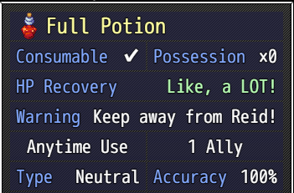
<Custom Status Info> key: data key: data key: data </Custom Status Info> | 如果您想显示“店铺状态”窗口信息中未提供的项目的自定义类别和数据，可以使用此notetag添加您自己的条目。 当与武器或防具数据库对象一起使用时，只有当装备的绘制样式为"classic" 或 "double"时，此信息才相关。 key：所需标签的文本。可以使用文本代码。 data：所需文本数据的文本，可以使用文本代码。 | 技能、道具、武器、防具
<Status Style: Compare> <Status Style: Classic> <Status Style: Double> | 更改店铺状态窗口显示此数据库对象数据的方式。 ·Compare（比较） - 将所选装备与装备的装备进行比较 - 列出所有的主要队伍角色 - 装备时显示参数差异 - 计算自定义JS值 ·Classic（经典） - 显示所选装备的基本参数 - 不涉及角色，只显示物品的统计数据 - 显示武器或防具特定参数 - 不显示自定义JS值，因为这些值是按角色计算的 - 不显示自定义参数，因为这些参数是按角色计算的 - 使用<Status Info>和<Custom Status Info>标签覆盖或添加自定义数据到经典装备数据中 ·Double（双列） - 在双列中显示基本参数 - 不涉及角色，只显示物品的统计数据 - 显示武器或防具特定参数 - 不显示自定义JS值，因为这些值是按角色计算的 - 不显示自定义参数，因为这些参数是按角色计算的 - 使用<Status Info>和<Custom Status Info>标签覆盖或添加自定义数据到经典装备数据中 | 武器、防具
<Custom Status Parameters: name, name, name> | 需要：VisuMZ_0_CoreEngine! 自定义此装备对象的商店状态窗口显示的参数。 这仅适用于店铺状态窗口，不适用于其他窗口。 ·name：- 'MaxHP', 'MaxMP', 'ATK', 'DEF', 'MAT', 'MDF', 'AGI', 'LUK' - 'HIT', 'EVA', 'CRI', 'CEV', 'MEV', 'MRF', 'CNT', 'HRG', 'MRG', 'TRG' - 'TGR', 'GRD', 'REC', 'PHA', 'MCR', 'TCR', 'PDR', 'MDR', 'FDR', 'EXR' - 不适用于自定义参数，因为这些参数是按参与者计算的。 参数将按插入注释标签的顺序显示。 | 武器、防具
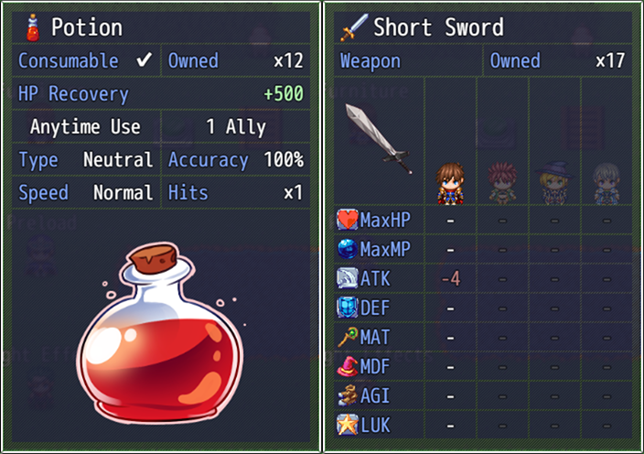
<Shop Picture Name: filename> | 启用状态窗口的商店图片。如果启用，可以在道具场景、商店场景和技能场景中看到此图像。 如果不使用此notetag，则不会有图像。 filename： img/pictures/ 文件夹下的图像。省略扩展名。 使用标签来确定图像的位置，否则它们将默认为 背景层（Background）、适合窗口尺寸、居中。 | 技能、道具、武器、防具
<Shop Picture Layer: Background> <Shop Picture Layer: Foreground> | 确定在哪个图层上绘制图形。 background：图片在数据文字后面。 foreground：图片在数据文字前面。 如果不使用此标签，默认background | 技能、道具、武器、防具
<Shop Picture Max Width: x> <Shop Picture Max Height: y> <Shop Picture Max Dimensions: x, y> | 确定图像的最大宽度和/或高度。 这意味着图像将自动缩放 成比例 的宽度或高度，只要其他一切不打破边界。 如果不使用这些NoteTag，图像将自动缩放到shop status窗口的尺寸。 | 技能、道具、武器、防具
<Shop Picture Alignment: Left> <Shop Picture Alignment: Center> <Shop Picture Alignment: Right> | 调整图片的水平对齐方式。 如果不使用这些标签，则默认中心对齐。 | 技能、道具、武器、防具
<Shop Picture Position: Top> <Shop Picture Position: Middle> <Shop Picture Position: Bottom> | 调整图片的垂直对齐方式。 如果不使用这些标签，则默认中心对齐。 | 技能、道具、武器、防具
<Shop Picture Offset X: +x> <Shop Picture Offset X: -x> <Shop Picture Offset Y: +y> <Shop Picture Offset Y: -y> <Shop Picture Offset: +x, +y> <Shop Picture Offset: -y, -y> | 调整商店图片的偏移值。 x：右正，左负。 y：下正，上负。 | 技能、道具、武器、防具
<Shop Picture Opacity: x> <Shop Picture Opacity: x%> | 调整商店图片的不透明度。 x：0～255 x%：0%～100% | 技能、道具、武器、防具
Shop Menu Notetags 商店菜单
<Price: x> | 设置 购买价格 | 道具、武器、防具
<Can Sell> <Cannot Sell> | 设置 道具 可出售/不可出售。 | 道具、武器、防具
<Sell Price: x> | 将售价更改为 与默认金额 不同的值。 | 道具、武器、防具
<Show Shop Switch: x> <Show Shop All Switches: x,x,x> <Show Shop Any Switches: x,x,x> | 确定商店物品的可见性。 x：开关x打开，该物品才可见。 All：都打开，才可见 Any：任意一个打开，就可见 | 道具、武器、防具
<Hide Shop Switch: x> <Hide Shop All Switches: x,x,x> <Hide Shop Any Switches: x,x,x> | 确定商店物品的可见性。 x：开关x打开，该物品隐藏。 All：都打开，才隐藏 Any：任意一个打开，就隐藏 | 道具、武器、防具
<Cannot Sell Switch: x> <Cannot Sell All Switches: x,x,x> <Cannot Sell Any Switches: x,x,x> | 通过开关，确定某物品是否可以出售。 x：开关打开，才可以出售。 All：所有开关都打开之前，不可以出售 Any：任一开关打开，都不可以出售。 | 道具、武器、防具
<Buy Turn On Switch: x> <Buy Turn On Switches: x, x, x> | 当在商店场景中购买此物品、武器或盔甲时，打开开关“x” x：数字。开关ID。填多个x的话，购买时打开多个开关。 | 道具、武器、防具
<Buy Turn Off Switch: x> <Buy Turn Off Switches: x, x, x> | 当在商店场景中购买此物品、武器或盔甲时，关闭开关“x” x：数字。开关ID。填多个x的话，购买时关闭多个开关。 | 道具、武器、防具
<Sell Turn On Switch: x> <Sell Turn On Switches: x, x, x> | 当该物品、武器或盔甲在商店场景中出售时，打开开关“x”。 x：数字。开关ID。填多个x的话，购买时打开多个开关。 | 道具、武器、防具
<Sell Turn Off Switch: x> <Sell Turn Off Switches: x, x, x> | 当该物品、武器或盔甲在商店场景中出售时，关闭开关“x”。 x：数字。开关ID。填多个x的话，购买时关闭多个开关。 | 道具、武器、防具
<JS Buy Price> code code price = code; </JS Buy Price> | 购买价格。 price：返回值。 item：道具。 | 道具、武器、防具
<JS Sell Price> code code price = code; </JS Sell Price> | 出售价格。 price：返回值。 item：道具。 | 道具、武器、防具

